工业
规模以上工业总产值
 |  | 单位:亿元
指 标 | 2026年1-7月 | 增 减 | 2026年1-7月规模以上工业总产值累计增速（%）
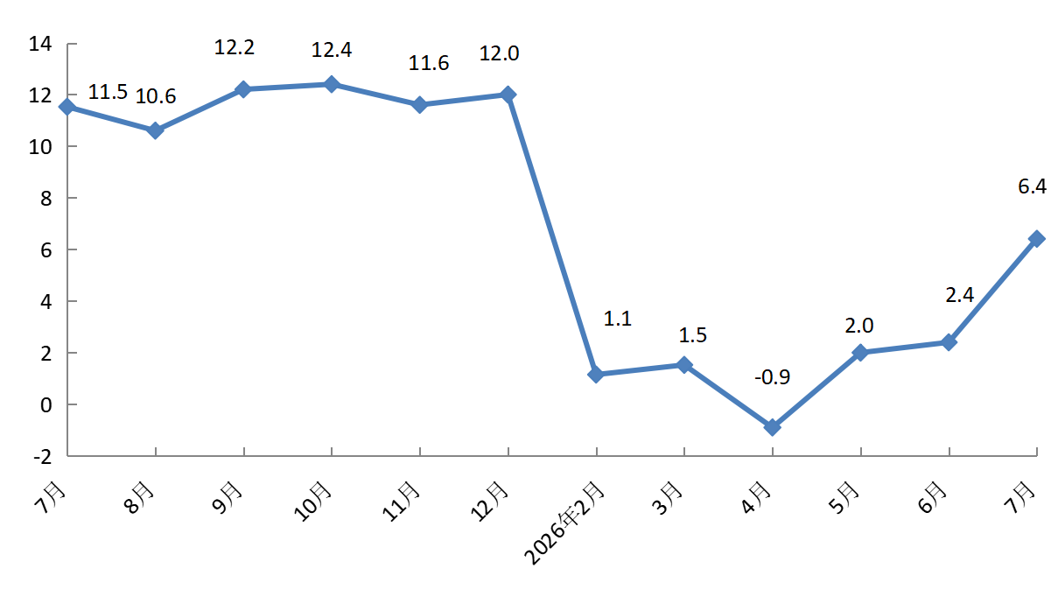
规模以上工业总产值 | 4209.1 | 6.4
#高技术产业 | 2091.1 | 32.2
#现代制造业 | 3403.4 | 5.7
按登记注册类型分 | * | *
外商及港澳台企业 | 1716.0 | -14.8
内资企业 | 2493.1 | 28.4
按企业规模分 | * | *
大型企业 | 2813.6 | 8.9
中型企业 | 742.6 | 4.4
小型企业 | 618.0 | -4.2
微型企业 | 34.9 | 115.4
备注：数据范围为亦庄新城225平方公里。

产业
3.3
3.3
3.3
分产业产值
 |  | 单位：亿元
指 标 | 2026年1-7月 | 增 减%
汽车及交通设备产业 | 1423.7 | -17.1
电子信息产业 | 1595.1 | 44.8
装备制造产业 | 527.8 | 13.8
生物工程和医药产业 | 421.9 | -0.9
都市产业 | 140.6 | -6.2
基础与新材料产业 | 100.0 | 2.9
备注：数据范围为亦庄新城225平方公里。

商业
3.3
3.3
3.3
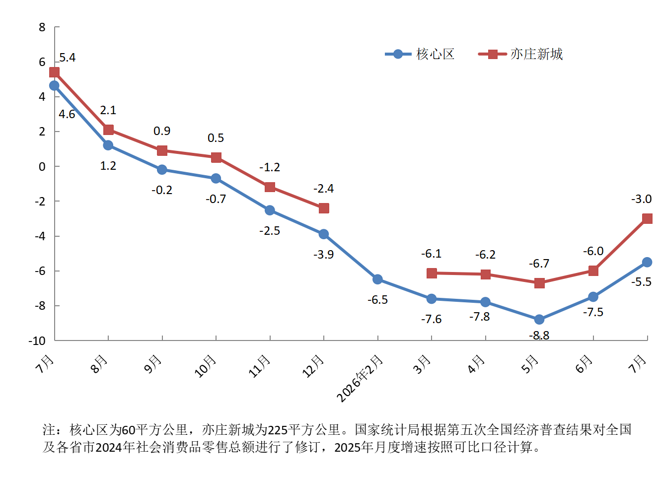
社会消费品零售总额
 |  | 单位：亿元 | 2026年1-7月社会消费品零售总额累计增速（%）
指 标 | 2026年1-7月 | 增 减%
社会消费品零售总额（核心区） | 1678.3 | -5.5
按消费形态分 | * | *
商品零售 | 1654.6 | -5.6
餐饮收入 | 23.7 | 2.8
社会消费品零售总额（亦庄新城） | 1943.7 | -3.0
备注：核心区为60平方公里，亦庄新城为225平方公里。社会消费品零售总额（核心区）按消费形态分，餐饮收入为住宿和餐饮业餐费收入，住宿和餐饮业商品销售额计入商品零售。

投资
3.3
固定资产投资(不含农户）
 |  | 2026年1-7月固定资产投资（不含农户）累计增速（%）
指 标 | 增 减%
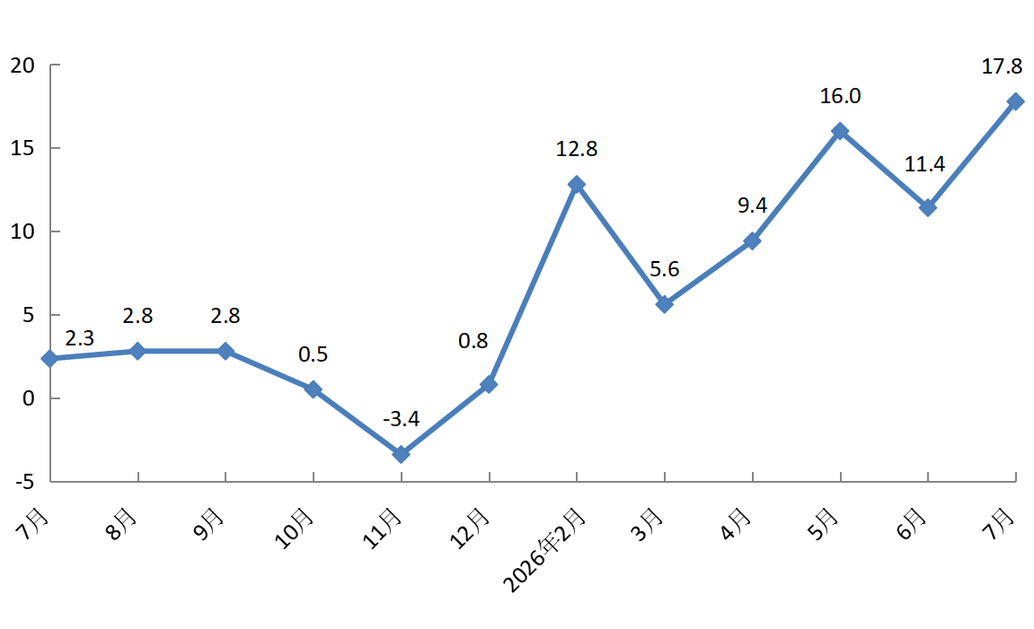
固定资产投资(不含农户） | 17.8
#建筑安装投资 | -16.0
房地产开发投资 | -65.0
备注：数据范围为亦庄新城225平方公里。

